상품제안서
스마텍 무선충전 블루투스 멀티 스피커 STBT-CS15 | 상품코드: F22621

 |  |  |  |  |  |  | 02-412-0044 | www.easy1.co.kr
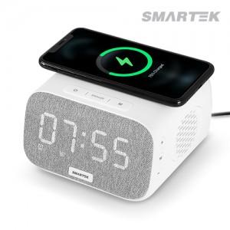

【상세/제작정보】

【인쇄/포장옵션】 | 실크, 레이저, 풀칼라 / 포장지포장

【공급단가】 | 수량 | 100~ | 300~ | 500~ | 1,000~ | 3,000~
*VAT별도 | 단가 | 43,060원 | 41,470원 | 39,870원 | 38,280원 | 37,320원

【상품 URL】 | https://easy1.co.kr:443/src/goods_detail.php?gdno=22621

